Cenário - Home
Projeto: | bp
Grupo | Grupo 6
Analista: | Roberta Aparecida Pires
Data : | 2021-05-29
Versão: | 00.00.001

Caso de Teste: | <Ex: Testar as funcionalidades da página home

Pré-Requisitos: | Ligar a API em React e acessa a página home

Id do TC | Cenário | Condição/Iteração com sistema | Massa de Teste | Esperado / Valor esperado | Print Screen da Tela Esperada | Status – Desenvolvimento | Status – Qualidade | PrintScreen Evidência | URL do Log de Evidência
ID01 | Usuário clica no botão sobre nós | Entrar na home e clicar em sobre nós | Clique | Redirecionar o usuário para a parte sobre nós | 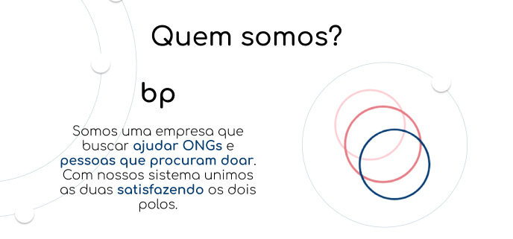 | Em desenvolvimento | OK | N/A | https://github.com/apires-roberta/bp
ID02 | Usuário clica no botão entrar | Entrar na home e clicar em entrar | Clique | Redirecionar o usuário para página de login | 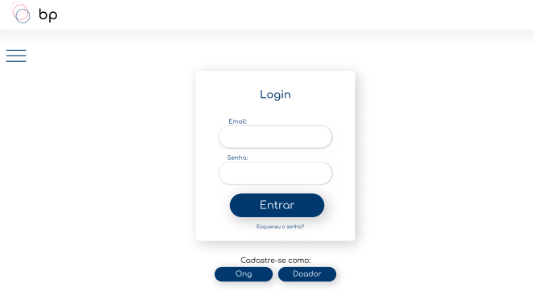 | Em desenvolvimento | OK | N/A | https://github.com/apires-roberta/bp
ID03 | Usuário clica no botão cadastrar-se | Entrar na home e clicar em cadastrar-se | Clique | Redirecionar o usuário para página de cadastro | 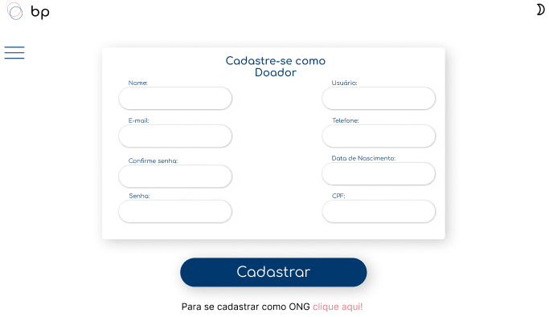 | Em desenvolvimento | OK | N/A | https://github.com/apires-roberta/bp
ID04 | Usuário clica no botão campanhas | Entrar na home e clicar em campanhas | Clique | Redirecionar para página de campanha de acordo com o usuário está logado, caso não esteja logado redirecionar para a tela de login | 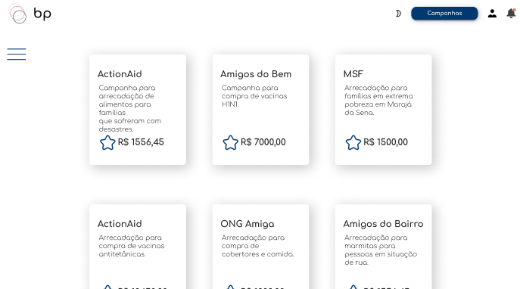 | Em desenvolvimento | OK | N/A | \\lohttps://github.com/apires-roberta/bp
Tester: | Roberta Pires, Gabriel Lima
Data de homologação: | 2021-05-29

Cenário - Login
Projeto: | bp
Grupo | Grupo 6
Analista: | Roberta Aparecida Pires
Data : | 2021-05-29
Versão: | 00.00.001

Caso de Teste: | <Ex: Testar as funcionalidades da página login

Pré-Requisitos: | Ligar a API em React e acessa a página login (necessário já ter feito cadastro)

Id do TC | Cenário | Condição/Iteração com sistema | Massa de Teste | Esperado / Valor esperado | Print Screen da Tela Esperada | Status – Desenvolvimento | Status – Qualidade | PrintScreen Evidência | URL do Log de Evidência
ID01 | Usuário informa o email via input e-mail corretos | Entrar na página de Login e preencher o campo | Email do Cliente: maria@gmail.com | Validar o e-mail |  | Em andamento | ok | N/A | https://github.com/apires-roberta/bp
ID02 | Usuário informa senha via input senha corretos | Entrar na página de Login e preencher o campo | Senha do Cliente: 12345678 | Validar senha |  | Em andamento | OK | N/A | https://github.com/apires-roberta/bp
ID03 | Usuário informa email em branco via input e-mail | Entrar na página de Login e preencher o campo | Emaill do Cliente: | Caso o campo enteja em branco deve informar que o email é obrigatório |  | Em andamento | OK | N/A | https://github.com/apires-roberta/bp
ID04 | Usuário informa senha em branco via input senha | Entrar na página de Login e preencher o campo | Senha do Cliente: | Validar senha |  | Em andamento | OK | N/A | https://github.com/apires-roberta/bp
ID05 | Usuário informa email incompleto via input e-mail | Entrar na página de Login e preencher o campo | Emaill do Cliente: AAAA | Caso o campo enteja em completado, porém falte @, .com ou os dois deve avisar para preencher corretamente o campo |  | Em andamento | OK | N/A | https://github.com/apires-roberta/bp
ID06 | Usuário informa senha incompleta via input senha | Entrar na página de Login e preencher o campo | Senha do Cliente: 1234 | Caso a senha não complete os 8 caracteres deve falar para preencher corretamente |  | Em andamento | OK | N/A | https://github.com/apires-roberta/bp
ID07 | Botão entrar | Entrar na página de login e fazer o login | Clique | Validar o Login e redirecionar para a página de campanhas |  | Em andamento | OK | N/A | https://github.com/apires-roberta/bp
ID08 | Botão esqueceu a senha | Entrar na página de login e clicar em esqueci a senha | Clique | Trocar a senha do usuário |  | Em andamento | em andamento | N/A | \\lohttps://github.com/apires-roberta/bp
ID09 | Botão cadastrar ong | Entrar na página de login e clicar em cadastrar ong | Clique | redirecionar para a página de cadastro ong | 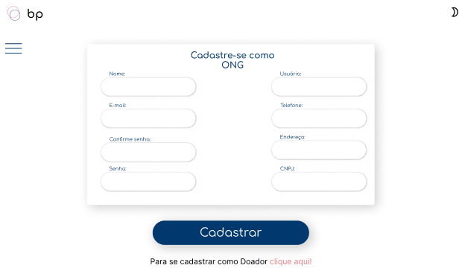 | Em andamento | OK | N/A | \\lohttps://github.com/apires-roberta/bp
ID10 | Botão cadastrar doador | Entrar na página de login e clicar em cadastrar doador | Clique | redirecionar para a página de cadastro doador |  | Em andamento | OK | N/A | \\lohttps://github.com/apires-roberta/bp
ID02.7 | Botão Sol | Entrar na página de cadastro e clicar no sol | Clique | mudar para modo claro |  | Em andamento | OK | N/A | \\lohttps://github.com/apires-roberta/bp
ID02.8 | Botão Lua | Entrar na página de cadastro e clicar na lua | Clique | mudar para modo escuro | 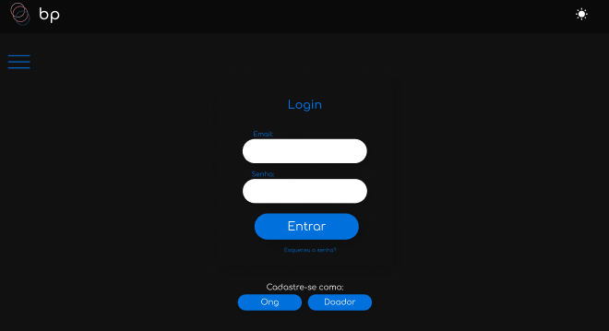 | Em andamento | OK | N/A | \\lohttps://github.com/apires-roberta/bp

Tester: | Roberta Pires
Data de homologação: | 2021-05-29

Cenário - Cadastro
Projeto: | bp
Grupo | Grupo 6
Analista: | Roberta Aparecida Pires
Data : | 2021-05-29
Versão: | 00.00.001

Caso de Teste: | <Ex: Testar as funcionalidades da página cadastro

Pré-Requisitos: | Ligar a API em React e acessa a página cadastro

Id do TC | Cenário | Condição/Iteração com sistema | Massa de Teste | Esperado / Valor esperado | Print Screen da Tela Esperada | Status – Desenvolvimento | Status – Qualidade | PrintScreen Evidência | URL do Log de Evidência
1.1 | Usuário informa email via input e-mail doador | Entrar na página de cadastro e preencher o campo | Email do usuário: maria@gmail.com | Validar o e-mail | 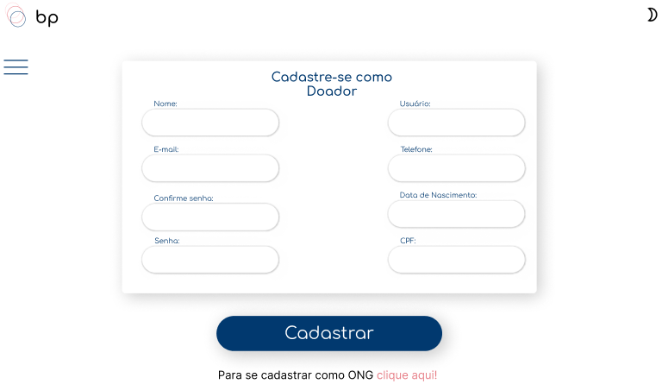 | ok | ok | N/A | https://github.com/apires-roberta/bp
1.2 | Usuário informa senha via input senha doador | Entrar na página de cadastro e preencher o campo | Senha do usuário: 12345678 | Validar senha |  | ok | OK | N/A | https://github.com/apires-roberta/bp
1.3 | Usuário informa telefone via input telefone doador | Entrar na página de cadastro e preencher o campo | (11) 9 1234-5678 | Validar o telefone |  | ok | OK | N/A | https://github.com/apires-roberta/bp
1.4 | Usuário informa CPF via input CPF doador | Entrar na página de cadastro e preencher o campo | 123.456.789-10 | Validar o CPF |  | em andamento | OK | N/A | \\lohttps://github.com/apires-roberta/bp
1.5 | Botão cadastrar(Página doador) | Entrar na página de cadastro e clicar em cadastrar | Clique | Cadastrar no banco e redirecionar para campanhas |  | OK | OK | N/A | \\lohttps://github.com/apires-roberta/bp
1.6 | Botão Lua | Entrar na página de cadastro e clicar na lua | Clique | Mudar para modo escuro | 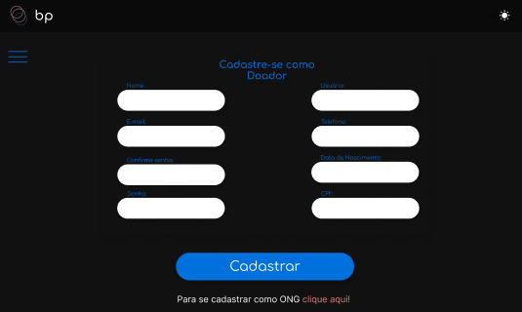 | OK | OK | N/A | \\lohttps://github.com/apires-roberta/bp
1.7 | Botão clique aqui | Entrar na página de cadastro e clicar no clique aqui | Clique | Redirecionar para cadastro ong |  | OK | OK | N/A | \\lohttps://github.com/apires-roberta/bp
1.8 | Botão Sol | Entrar na página de cadastro e clicar no sol | Clique | Mudar para modo claro |  | OK | OK | N/A | \\lohttps://github.com/apires-roberta/bp
2.1 | Usuário informa email via input e-mail ong | Entrar na página de cadastro e preencher o campo | Email do usuário: ong@gmail.com | Validar o e-mail |  | ok | ok | N/A | https://github.com/apires-roberta/bp
2.2 | Usuário informa senha via input senha input senha ong | Entrar na página de cadastro e preencher o campo | Senha do usuário: 12345678 | Validar senha |  | ok | OK | N/A | https://github.com/apires-roberta/bp
2.3 | Usuário informa telefone via input telefone ong | Entrar na página de cadastro e preencher o campo | (11) 9 1234-5678 | Validar o telefone |  | ok | OK | N/A | https://github.com/apires-roberta/bp
2.4 | Usuário informa CPF via input CPF ong | Entrar na página de cadastro e preencher o campo | 123.456.789-10 | Validar o CPF |  | em andamento | OK | N/A | \\lohttps://github.com/apires-roberta/bp
2.5 | Botão cadastrar(Página ong) | Entrar na página de cadastro e clicar em cadastrar | Clique | Cadastrar no banco e redirecionar para campanhas |  | OK | OK | N/A | \\lohttps://github.com/apires-roberta/bp
2.6 | Botão clique aqui | Entrar na página de cadastro e clicar no clique aqui | Clique | Redirecionar para cadastro doador |  | OK | OK | N/A | \\lohttps://github.com/apires-roberta/bp
2.7 | Botão Sol | Entrar na página de cadastro e clicar no sol | Clique | Mudar para modo claro |  | OK | OK | N/A | \\lohttps://github.com/apires-roberta/bp
2.8 | Botão Lua | Entrar na página de cadastro e clicar na lua | Clique | Mudar para modo escuro | 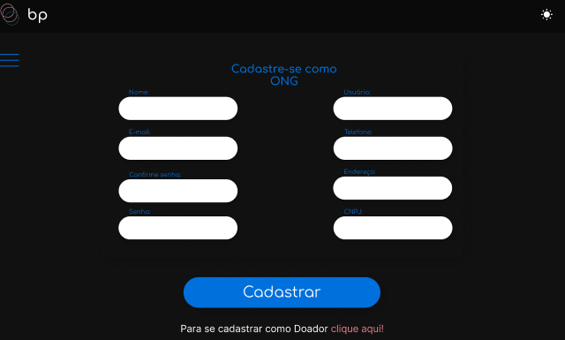 | OK | OK | N/A | \\lohttps://github.com/apires-roberta/bp

Tester: | Roberta Pires
Data de homologação: | 2022-05-29

Cenário - Nota Fiscal
Projeto: | bp
Grupo | Grupo 6
Analista: | Roberta Aparecida Pires
Data : | 2021-05-29
Versão: | 00.00.001

Caso de Teste: | <Ex: Testar as funcionalidades da página de notas fiscais

Pré-Requisitos: | Ligar a API em React e acessa a página de notas fiscais (necessário logar)

Id do TC | Cenário | Condição/Iteração com sistema | Massa de Teste | Esperado / Valor esperado | Print Screen da Tela Esperada | Status – Desenvolvimento | Status – Qualidade | PrintScreen Evidência | URL do Log de Evidência
ID01 | Usuário acessa página de campanhas via botão campanhas | Entrar na página deestar na home e clicar no botão campanhas | Clique | Redirecionar para página de campanhas | 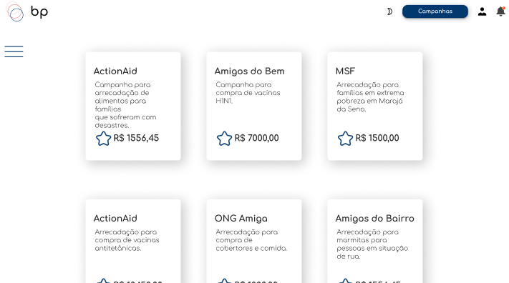 | Em desenvolvimento | ok | N/A | https://github.com/apires-roberta/bp
ID02 | Usuário aperta o botão Lua | Clicar no icone de lua | Clique | Mudar para modo escuro | 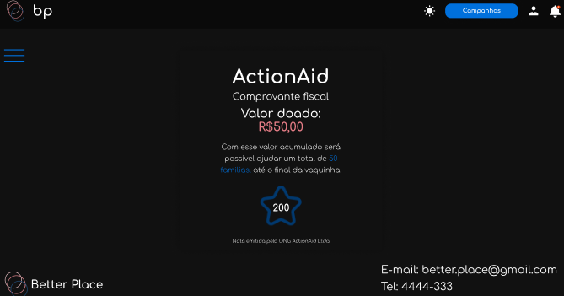 | Em desenvolvimento | OK | N/A | \\lohttps://github.com/apires-roberta/bp
ID03 | Usuário clica no ícone usuário | Clicar no ícone de usuário | Clique | Redirecionar para o perfil do usuário | 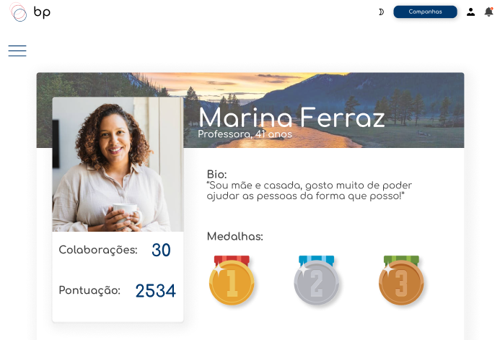 | Em desenvolvimento | OK | N/A | https://github.com/apires-roberta/bp
ID04 | Usuário clica no ícone de sino | Clicar no ícone de sino | Clique | Abrir as notificações |  | Em desenvolvimento | em andamento | N/A | \\lohttps://github.com/apires-roberta/bp
ID05 | Usuário recebe a nota fical após pagamento da doação | Usuário verifica o comprovante | Clique | Retornar o nome da ong para onde o dinheiro foi doado, o valor doado, o que dá para fazer com o valor e os pontos ganhos | 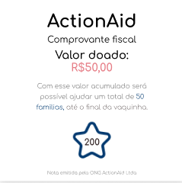 | Em desenvolvimento | em andamento | N/A | \\lohttps://github.com/apires-roberta/bp
ID06 | Botão Sol | Entrar na página de cadastro e clicar no sol | Clique | Mudar para modo claro |  | Em desenvolvimento | OK | N/A | \\lohttps://github.com/apires-roberta/bp

Tester: | Roberta Pires
Data de homologação: | 2022-05-29

Cenário - Perfil
Projeto: | bp
Grupo | Grupo 6
Analista: | Roberta Aparecida Pires
Data : | 2021-05-29
Versão: | 00.00.001

Caso de Teste: | <Ex: Testar as funcionalidades da página de perfil

Pré-Requisitos: | Ligar a API em React e acessa a página de perfil (necessário logar)

Id do TC | Cenário | Condição/Iteração com sistema | Massa de Teste | Esperado / Valor esperado | Print Screen da Tela Esperada | Status – Desenvolvimento | Status – Qualidade | PrintScreen Evidência | URL do Log de Evidência
IDO1 | Usuário visita a página do seu perfil | Clicar no ícone de perfil na aba de menu | Clique | Foto de perfil, foto de fundo, Nome, bio, medalhas, quantidade de colaborações, pontuação | 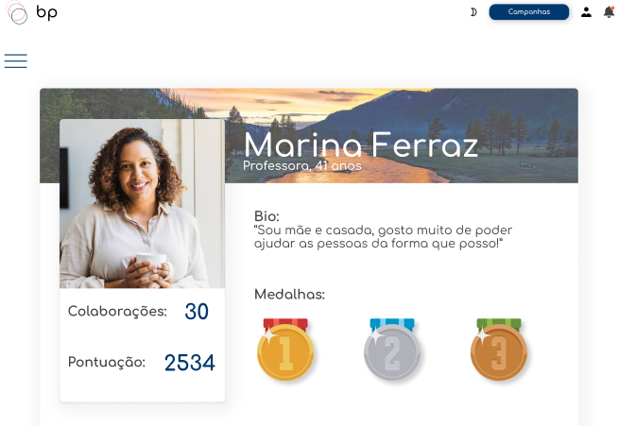 | Em andamento | OK | N/A | https://github.com/apires-roberta/bp
IDO2 | Usuário clica no botão campanhas | Clicar no botão campanhas | Clique | Redirecionar para página de campanhas |  | OK | OK | N/A | https://github.com/apires-roberta/bp

Tester: | Roberta Pires
Data de homologação: | 2022-05-29

Cenário - Hub Campanha
Projeto: | bp
Grupo | Grupo 6
Analista: | Roberta Aparecida Pires
Data : | 2021-05-29
Versão: | 00.00.001

Caso de Teste: | <Ex: Testar as funcionalidades da página de hub das camapnhas

Pré-Requisitos: | Ligar a API em React e acessa a página de hub das camapnhas

Id do TC | Cenário | Condição/Iteração com sistema | Massa de Teste | Esperado / Valor esperado | Print Screen da Tela Esperada | Status – Desenvolvimento | Status – Qualidade | PrintScreen Evidência | URL do Log de Evidência
ID01 | Usuário visita hub das campanhas | Clicar no hub das camapnhas | Clique | Ser redirecionado para o hub |  | OK | OK | N/A | \\logserver\Demanda\A-416\LogId1.LOG
ID02 | Usuário seleciona uma campanha | Clicar na campanha | Clique | Ser redirecionado para a campanha | 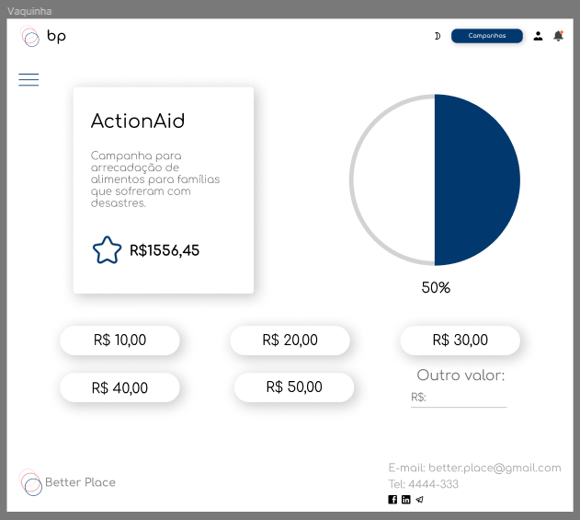 | OK | OK | N/A | \\logserver\Demanda\A-416\LogId2.LOG
ID03 | Uuário realiza uma transação | Clicar no valor desejado para doação | Clique | Conseguir doar uma quantia | 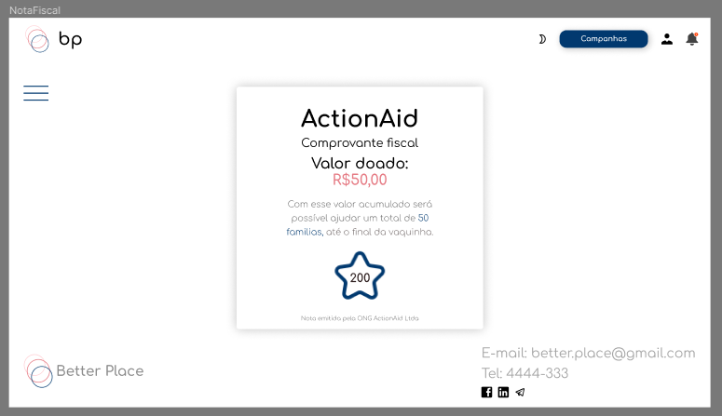 | OK | OK | N/A | \\logserver\Demanda\A-416\LogId3.LOG

Tester: | Roberta Pires
Data de homologação: | 2021-05-29

Cenário - Feed
Projeto: | bp
Grupo | Grupo 6
Analista: | Roberta Aparecida Pires
Data : | 2021-05-29
Versão: | 00.00.001

Caso de Teste: | <Ex: Testar as funcionalidades da página de feed

Pré-Requisitos: | Ligar a API em React e acessa a página de feed

Id do TC | Cenário | Condição/Iteração com sistema | Massa de Teste | Esperado / Valor esperado | Print Screen da Tela Esperada | Status – Desenvolvimento | Status – Qualidade | PrintScreen Evidência | URL do Log de Evidência
Id1 | Usuário acessa a página de feed | Clicar no ícone de sino | Clique | Ser redirecionado para a página de notificações | 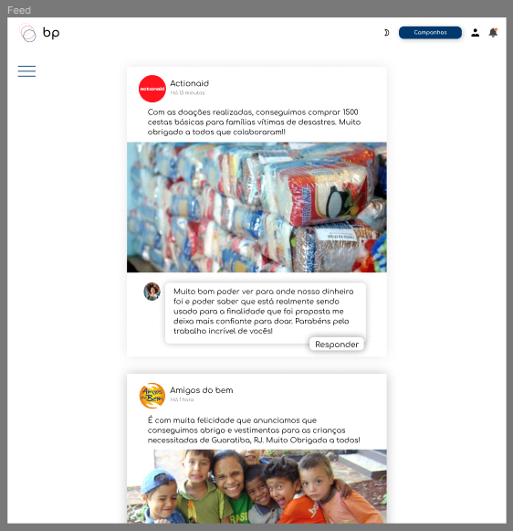 | Em desenvolvimento | OK | N/A | \\logserver\Demanda\A-416\LogId1.LOG
Id2 | Usuário comenta um post | Usuário clica para abrir a sesão de comentários | Clique | Abrir sessão de comentários |  | Em desenvolvimento | OK | N/A | \\logserver\Demanda\A-416\LogId2.LOG
Id3 | Usuário comenta post | Usuário informa o comentário | Informação: "Muito bom poder ver para onde nosso dinheiro foi e poder saber que está realmente sendo usado para a finalidade que foi proposta me deixa mais confiante para doar. Parabéns pelo trabalho incrível de vocês!" | Enviar post |  | Em desenvolvimento | OK | N/A | \\logserver\Demanda\A-416\LogId3.LOG

Tester: | Roberta Pires
Data de homologação: | 2021-05-29

Cenário - Página gráfico
Projeto: | bp
Grupo | Grupo 6
Analista: | Roberta Aparecida Pires
Data : | 2021-05-29
Versão: | 00.00.001

Caso de Teste: | <Ex: Testar as funcionalidades da página dos gráficos por mês

Pré-Requisitos: | Ligar a API em React e acessa a página dos gráficos por mês (necessário estar logado)

Id do TC | Cenário | Condição/Iteração com sistema | Massa de Teste | Esperado / Valor esperado | Print Screen da Tela Esperada | Status – Desenvolvimento | Status – Qualidade | PrintScreen Evidência | URL do Log de Evidência
ID01 | Usuário acessa métricas das ong | Clica em uma das opção de métricas por mês | Clique | Ser redirecionado para a página do gráfico referente ao mês desejado | 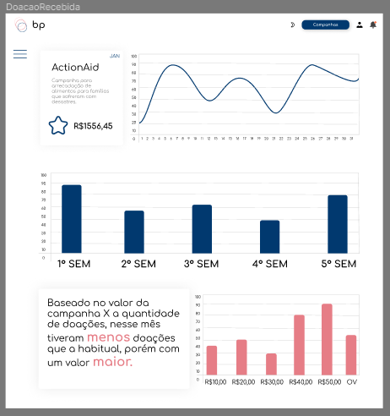 | Em deenvolvimento | OK | N/A | \\logserver\Demanda\A-416\LogId1.LOG

Tester: | Roberta Pires
Data de homologação: | 2021-05-29

Cenário - Gráfico do mês
Projeto: | bp
Grupo | Grupo 6
Analista: | Roberta Aparecida Pires
Data : | 2021-05-29
Versão: | 00.00.001

Caso de Teste: | <Ex: Testar as funcionalidades da página do gráficos do mês escolhido

Pré-Requisitos: | Ligar a API em React e acessa a página do gráficos do mês escolhido (necessário estar logado)

Id do TC | Cenário | Condição/Iteração com sistema | Massa de Teste | Esperado / Valor esperado | Print Screen da Tela Esperada | Status – Desenvolvimento | Status – Qualidade | PrintScreen Evidência | URL do Log de Evidência
ID01 | Usuário acessa gráfico das campanhas | Clica na opção em seu perfil | Clique | Ser redirecionado para a página dos gráficos das campanhas | 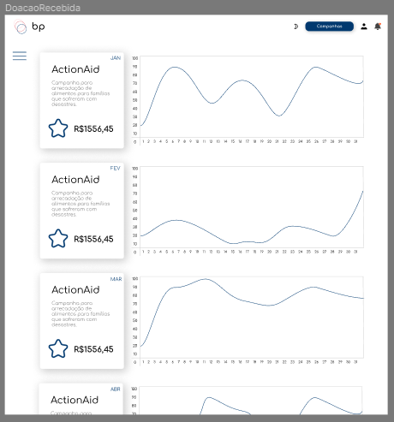 | Em deenvolvimento | OK | N/A | \\logserver\Demanda\A-416\LogId1.LOG
ID02 | Usuário acessa clica em uma das opçãoes de gráficos | Clica na opção desejada | Clique | Ser redirecionado para a página das métricas |  | Em deenvolvimento | OK | N/A | \\logserver\Demanda\A-416\LogId1.LOG

Tester: | Roberta Pires
Data de homologação: | 2021-05-29

